提供建议模板
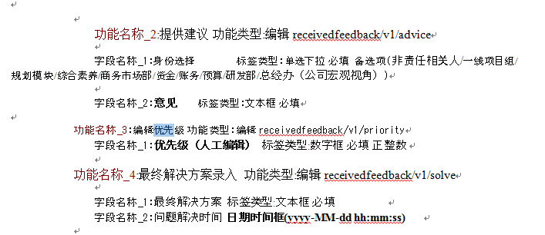
问题编号（对外） | 问题编号（对内） | 事件（背景）描述 | 问题描述 | 主功能 | 关联相关模块 | 非责任相关人意见-建议描述 | 意见提出人 | 意见提出日期 | 所属地区 | 所属项目组/部门
 |  |  |  |  |  | 规划模块意见-建议描述 | 意见提出人
 |  |  |  |  |  | 一线项目组意见-建议描述 | 意见提出人
 |  |  |  |  |  | 综合素养意见-建议描述 | 意见提出人

 |  | 填写完成后发送建议函

 | 后台的提供建议

通报设置
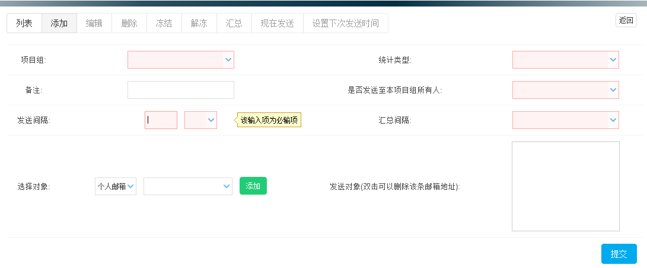

列表
项目组 | 类型 | 创建/修改人 | 更新时间 | 上次发送时间 | 备注 | 是否发送至本项目组所有人 | 发送间隔 | 汇总间隔 | 发送对象 | 状态

